20260712~20260718
병실 배정표
교육 및 행사 |  |  | 일 |  | 월 | 화 | 수 | 목 | 금 | 토
 |  |  | 2026-07-26 |  | 2026-07-27 | 2026-07-28 | 2026-07-29 | 2026-07-30 | 2026-07-31 | 2026-08-01

D |  | A(CN) | 1.12.14 | 홍길동 | 1.14 | 12,14 | 12,14 | 12,14 | 12,14 | 1.14
 |  | B | 2~4.11 | 김철수 | 2.3.12 | 1.2 | 1.2 | 1.2 | 1.2 | 2.3.12
 |  | C | 5~10 | 김용세 | 4.5.11 | 3.4 | 3.4 | 3.4 | 3.4 | 4.5.11
 |  | D |  |  | 6~10 | 5.10.11 | 5.10.11 | 5.10.11 | 5.10.11 | 6~10
 |  | E |  |  |  | 6~9 | 6~9 | 6~9 | 6~9
중간번
E |  | A(CN) | 1.14 |  | 12,14 | 12,14 | 12,14 | 12,14 | 1.14 | 1.12.14
 |  | B | 2.3.12 |  | 1.2 | 1.2 | 1.2 | 1.2 | 2.3.12 | 2~4.11
 |  | C | 4.5.11 |  | 3.4 | 3.4 | 3.4 | 3.4 | 4.5.11 | 5~10
 |  | D | 6~10 |  | 5.10.11 | 5.10.11 | 5.10.11 | 5.10.11 | 6~10
 |  | E |  |  | 6~9 | 6~9 | 6~9 | 6~9
N |  | A(CN) | 1.12.14 |  | 1.12.14 | 1.12.14 | 1.12.14 | 1.12.14 | 1.12.14
 |  | B | 2~4, 11 |  | 2~4, 11 | 2~4, 11 | 2~4, 11 | 2~4, 11 | 2~4, 11
 |  | C | 5~10 |  | 5~10 | 5~10 | 5~10 | 5~10 | 5~10
구분 |  | D |  |  |  | E |  | N
물품체크 | A (CN) | 마약, 비품약, E-cart, 냉장고 |  |  |  | 비품약 |  | 비품약, 수액청구, OCR 장부 당직게시판
 | B |  |  |  |  | 장비체크 |  | 약반환, 완료된 팀즈 삭제 냉장약 유효기간 확인
 | C |  |  |  |  | RTLS 장비 체크 |  | CSR 물품 체크 + 신청, POCT QC
 | D |  |  |  |  | CSR 물품 체크
 | E | CSR 물품 체크
응급상황 시 Team Play : Leader의 역할분담, MOI(monitor, Oxygen, IV line), Speak up
CPR 업무분담 | A (CN) | 리더 |  | 역할배분(해당 환자 보호자 응대) |  |  | 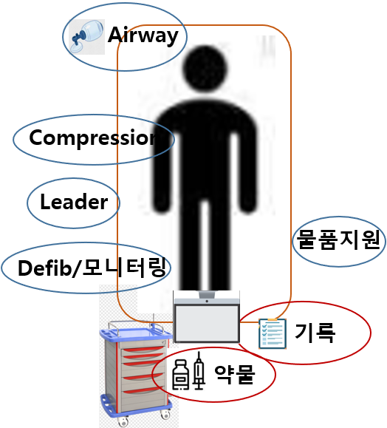
 | B | 최초발견 (담당 간호사) |  | 기록(초기리듬확인, CPR시간 모니터링), 환자정보제공
 | C | 기도확보 |  | 기도개방, 가슴압박(심폐소생술 팀 도착전), 산소, 석션, 기도삽관준비
 | D | 약물투여 |  | IV 확보, 약물투여(Epi 시간 확인)
 | E | 물품지원 |  | 검체접수, 동의서, 연락(이송, 검사, 중환자실), 타환자 응대
화재발생시 | D/E |  |  |  |  |  | N
 | 화재 발견 간호사(경보반) : “불이야”를 외치고, 소화전 비상벨을 누른다 책임간호사 : -119 활성화 및 대피유도반(산소필요한 환자대피, 가스차단) |  |  |  |  |  | 화재 발견 간호사(경보반) : “불이야”를 외치고, 소화전 비상벨 누른 후 환자대피 및 화재진압 책임간호사 : -119 활성화 및 대피유도반(산소필요한 환자대피, 가스차단)
 | A : 대피유도반 B : 소화반 C : 대피유도반 D : 대피유도반 |  |  |  |  |  | A : 대피유도반 B : 소화반 C : 대피유도반
화재 시 대피 장소 : 화재발생 병실의 반대 쪽 비상구 계단으로 나가서 피난층(B1,1층,2층,4층,옥상)으로 대비(최종집결지P1주차장)

